Aide graphiques
Aide à l'interprétation des graphiques de suivi
Dernière révision du fichier : janvier 2025

 | De manière générale, pour chaque graphique, il faudra globalement se poser les mêmes questions :
 | Quelle est la tendance générale : hausse, baisse, fluctuante, constante… ?
 | Est-ce justifié/justifiable ?
 | Existe-t-il un "pic" ou un "creux" ?
 | Est-ce justifié/justifiable ?

 | 1. Evolution de la consommation |  | 2. Evolution de la consommation journalière moyenne

 |  | L'histogramme bleu représente les consommations en heures pleines, en heures creuses ainsi que la consommation totale. |  | Pour chaque période, la consommation journalière moyenne est représentée par la courbe turquoise.
 | 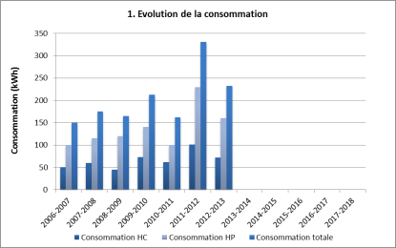 | Ce graphique permet de suivre l'évolution des consommations au fil du temps et de se faire une idée de la proportion des heures creuses et pleines par rapport à la consommation totale. | 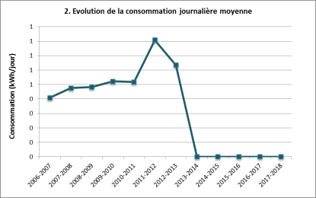 | Chaque point correspond à la consommation électrique totale divisée par le nombre de jours de la période concernée. Cela permet donc de comparer des valeurs de consommations de périodes de durées différentes puisque ramenées à une même unité de temps (1 jour).
 | A vérifier également : Quelle est la proportion heures pleines / heures creuses ? Est-ce justifié/justifiable ? |  | En effet, la durée de chaque période de facturation peut être différente et il est important d'en tenir compte pour des comparaisons, même si la facturation se fait du 1er jour du mois au dernier jour du mois.
 | La période "heures creuses" s'étend généralement du lundi au vendredi de 22h00 à 7h00 du matin. Certains fournisseurs peuvent toutefois avoir d'autres tranches horaires (23h00 à 8h00 par exemple). De plus, depuis janvier 2007, les week-ends et les jours feriés (pour les entreprises) sont également considérés comme des heures creuses. |  | Exemple : entre les 28 jours du mois de février et les 31 jours du mois de mars il y a 3 jours de différence, ce qui représente une variation de l'ordre de 10 %.

 | 3. Evolution de la consommation et de l'indicateur |  | 4. Evolution du ratio consommation/indicateur

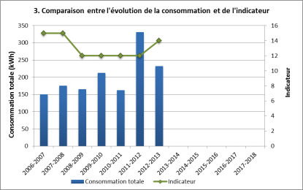
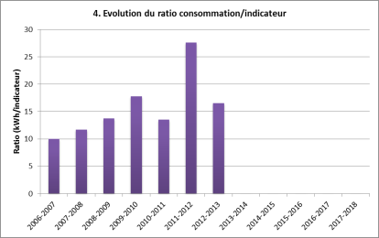
 |  | L'histogramme bleu représente la consommation et se rapporte à l'axe de gauche. |  | L'histogramme mauve représente le rapport entre la consommation totale et l'indicateur choisi.
 |  | La courbe verte représente la valeur de l'indicateur choisi et se rapporte à l'axe de droite. |  | Ce graphique permet de voir si il existe une corrélation entre la consommation et l'indicateur choisi.
 |  | Ce graphique doit donc permettre de voir si il existe une corrélation entre les 2 courbes et donc un lien direct entre l'indicateur choisi et les consommations.
 | Attention! La valeur de l'indicateur doit être relative à la même période que celle qui est concernée par la facturation de la consommation d'électricité. |  | Si la consommation est directement proportionnelle à l'indicateur, on obtiendra des valeurs annuelles constantes d'une année à l'autre.

 | 5. Evolution du coût |  | 6. Evolution du coût journalier moyen

 |  | L'histogramme rouge représente le coût total (htva) de l'électricité. |  | Pour chaque période, le coût journalier moyen est représenté par la courbe orange.
 | 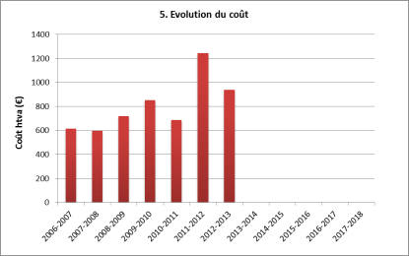 | Ce graphique permet donc de voir l'évolution du coût d'électricité sur plusieurs années. | 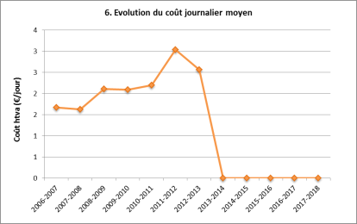 | Chaque point représente le coût total (htva) divisé par le nombre de jours de la période concernée. Cela permet donc de comparer des coûts ramenés à une même unité de temps (1 jour).
 | Si vous le souhaitez, vous pouvez mentionner le coût TVA comprise, mais veillez alors à être cohérent d'une année à l'autre lors de l'encodage. |  | En effet, la durée de chaque période de facturation peut être différente et il est important d'en tenir compte pour des comparaisons, même si la facturation se fait du 1er jour du mois au dernier jour du mois.
 |  |  | Exemple : entre les 28 jours du mois de février et les 31 jours du mois de mars il y a 3 jours de différence, ce qui représente une variation de l'ordre de 10 %.

 | 7. Evolution du tarif moyen annuel |  | 8. Evolution de la consommation et du coût annuel

 | 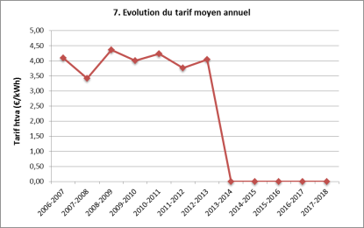 | La courbe rouge représente le tarif électrique moyen annuel (htva) calculé sur base des factures. | 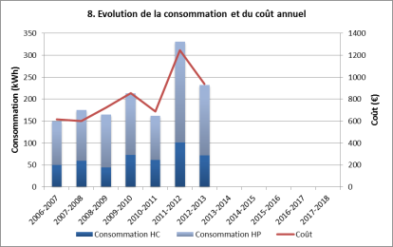 | L'histogramme bleu représente le cumul des consommations en heures pleines et en heures creuses et se rapporte à l'axe de gauche.
 |  | Les valeurs de ce graphique sont obtenues en divisant le coût total par la consommation totale d'électricité. Le tarif calculé ici peut donc être différent de celui mentionné sur la facture car la méthode de calcul de ce dernier est variable. |  | La courbe rouge représente le coût total et se rapporte à l'axe de droite.
 |  |  | Ce graphique permet de voir simultanément l'évolution de la consommation et du coût.

Suivi annuel
Suivi annuel des consommations et coûts en électricité basse-tension (via factures annuelles)
Dernière révision du fichier : janvier 2025

 | Début de période | Fin de période | Durée période (jours) | Consommation heures pleines (kWh) | Consommation heures creuses (kWh) | Consommation totale (kWh) | Consommation journalière moyenne (kWh/jour) | Evolution consommation journalière moyenne (%) | Coût total htva (€) | Coût journalier moyen htva (€/jour) | Tarif moyen htva par kWh (€/kWh) | Indicateur (nbre trav., tonnes prod., …) | Ratio consommation /indicateur (kWh/indicat.)
2019-2020 |  |  |  |  |  |  |  | -
2020-2021
2021-2022
2022-2023
2023-2024
2024-2025
2025-2026
2026-2027
2027-2028
2028-2029
2029-2030
2030-2031
 | TOTAL |  |  | 0 | 0 | 0 |  |  | 0.00

1. Evolution de la consommation
 | Consommation HC | Consommation HP | Consommation totale
2019-2020 |  |  | 0
2020-2021 |  |  | 0
2021-2022 |  |  | 0
2022-2023 |  |  | 0
2023-2024 |  |  | 0
2024-2025 |  |  | 0
2025-2026 |  |  | 0
2026-2027 |  |  | 0
2027-2028 |  |  | 0
2028-2029 |  |  | 0
2029-2030 |  |  | 0
2030-2031 |  |  | 0
2. Evolution de la consommation journalière moyenne
 | Consommation totale
2019-2020 | 0.00
2020-2021 | 0.00
2021-2022 | 0.00
2022-2023 | 0.00
2023-2024 | 0.00
2024-2025 | 0.00
2025-2026 | 0.00
2026-2027 | 0.00
2027-2028 | 0.00
2028-2029 | 0.00
2029-2030 | 0.00
2030-2031 | 0.00

3. Evolution de la consommation et de l'indicateur
 | Consommation totale | Indicateur
2019-2020 | 0
2020-2021 | 0
2021-2022 | 0
2022-2023 | 0
2023-2024 | 0
2024-2025 | 0
2025-2026 | 0
2026-2027 | 0
2027-2028 | 0
2028-2029 | 0
2029-2030 | 0
2030-2031 | 0
4. Evolution du ratio consommation/indicateur
2019-2020 | 0.00
2020-2021 | 0.00
2021-2022 | 0.00
2022-2023 | 0.00
2023-2024 | 0.00
2024-2025 | 0.00
2025-2026 | 0.00
2026-2027 | 0.00
2027-2028 | 0.00
2028-2029 | 0.00
2029-2030 | 0.00
2030-2031 | 0.00

5. Evolution du coût
 | Coût total htva
2019-2020
2020-2021
2021-2022
2022-2023
2023-2024
2024-2025
2025-2026
2026-2027
2027-2028
2028-2029
2029-2030
2030-2031
6. Evolution du coût journalier moyen
 | Coût journalier moyen
2019-2020 | 0.00
2020-2021 | 0.00
2021-2022 | 0.00
2022-2023 | 0.00
2023-2024 | 0.00
2024-2025 | 0.00
2025-2026 | 0.00
2026-2027 | 0.00
2027-2028 | 0.00
2028-2029 | 0.00
2029-2030 | 0.00
2030-2031 | 0.00

7. Evolution du tarif moyen annuel
 | Tarif htva
2019-2020 | 0.00
2020-2021 | 0.00
2021-2022 | 0.00
2022-2023 | 0.00
2023-2024 | 0.00
2024-2025 | 0.00
2025-2026 | 0.00
2026-2027 | 0.00
2027-2028 | 0.00
2028-2029 | 0.00
2029-2030 | 0.00
2030-2031 | 0.00
8. Evolution de la consommation et du coût annuel
 | Consommation HC | Consommation HP | Coût
2019-2020
2020-2021
2021-2022
2022-2023
2023-2024
2024-2025
2025-2026
2026-2027
2027-2028
2028-2029
2029-2030
2030-2031

Relevé de compteur
Suivi des consommations en électricité basse-tension (via relevé de compteur) |  |  |  |  |  |  |  | Voir aussi le graphique plus bas sur la page
Dernière révision du fichier : janvier 2025

Avant de débuter les relevés, vérifiez si une unité d'index correspond bien à une consommation de 1 kWh. Le cas échéant, corrigez la valeur dans la case B5 (par défaut 1 index = 1 kWh)
1 unité d'index = | 1 | kWh

Date du relevé | Index heures pleines | Index heures creuses | Durée période (jours) | Consommation heures pleines depuis le dernier relevé (kWh) | Consommation heures creuses depuis le dernier relevé (kWh) | Consommation totale (kWh) | Consommation journalière moyenne depuis le dernier relevé (kWh/jour) | Remarques / Commentaires
 |  |  | - | - | - | - | -

 |  |  | TOTAL (kWh) | 0 | 0 | 0

Evolution de la consommation journalière moyenne
 | Consommation totale moyenne | Consommation HP moyenne | Consommation HC moyenne
#N/A | #N/A | #N/A | #N/A
#N/A | #N/A | #N/A | #N/A
#N/A | #N/A | #N/A | #N/A
#N/A | #N/A | #N/A | #N/A
#N/A | #N/A | #N/A | #N/A
#N/A | #N/A | #N/A | #N/A
#N/A | #N/A | #N/A | #N/A
#N/A | #N/A | #N/A | #N/A
#N/A | #N/A | #N/A | #N/A
#N/A | #N/A | #N/A | #N/A
#N/A | #N/A | #N/A | #N/A
#N/A | #N/A | #N/A | #N/A
#N/A | #N/A | #N/A | #N/A
#N/A | #N/A | #N/A | #N/A
#N/A | #N/A | #N/A | #N/A
#N/A | #N/A | #N/A | #N/A
#N/A | #N/A | #N/A | #N/A
#N/A | #N/A | #N/A | #N/A
#N/A | #N/A | #N/A | #N/A
#N/A | #N/A | #N/A | #N/A
#N/A | #N/A | #N/A | #N/A
#N/A | #N/A | #N/A | #N/A
#N/A | #N/A | #N/A | #N/A
#N/A | #N/A | #N/A | #N/A
#N/A | #N/A | #N/A | #N/A
#N/A | #N/A | #N/A | #N/A
#N/A | #N/A | #N/A | #N/A
#N/A | #N/A | #N/A | #N/A
#N/A | #N/A | #N/A | #N/A
#N/A | #N/A | #N/A | #N/A
#N/A | #N/A | #N/A | #N/A
#N/A | #N/A | #N/A | #N/A
#N/A | #N/A | #N/A | #N/A
#N/A | #N/A | #N/A | #N/A
#N/A | #N/A | #N/A | #N/A
#N/A | #N/A | #N/A | #N/A
#N/A | #N/A | #N/A | #N/A
#N/A | #N/A | #N/A | #N/A
#N/A | #N/A | #N/A | #N/A
#N/A | #N/A | #N/A | #N/A
#N/A | #N/A | #N/A | #N/A
#N/A | #N/A | #N/A | #N/A
#N/A | #N/A | #N/A | #N/A
#N/A | #N/A | #N/A | #N/A
#N/A | #N/A | #N/A | #N/A
#N/A | #N/A | #N/A | #N/A
#N/A | #N/A | #N/A | #N/A
#N/A | #N/A | #N/A | #N/A
#N/A | #N/A | #N/A | #N/A
#N/A | #N/A | #N/A | #N/A
...

